CSV
APÓS LANÇAR TODOS OS DEFEITOS NA PLANILHA, CLASSIFICAR OS DEFEITOS PARA LANÇAR NO SAP. UTILIZANDO O COMANDO: CTRL+SHIFT+R
OBS. SÓ CLASSIFICAR UMA VEZ, APÓS LANÇAR TODOS OS DEFEITOS.
NOTA | LT | PART DEFEITO | GRP. CÓDIGOS | COD DEFEITO | PRIORIDADE | TEXTO/TIPO DE ESTRUTURA | OBS. | ITEM | DESCR | FASES | FONTE/CARGA | AÇÃO
2268245 | LT | AF | LTAF | AF01 | P2 | LA4-67/9 | SANADO! | 8 | ÁRV. DENTRO DA FAIXA-DIST. CONDUT. > 1,5M | C | CARGA | PODAR ÁRVORE
2268245 | LT | AF | LTAF | AF01 | P2 | LPS-66/2 | 0 | 9 | ÁRV. DENTRO DA FAIXA-DIST. CONDUT. > 1,5M | AB | CARGA | PODAR ÁRVORE
2268245 | LT | ES | LTES | ES21 | A | YS1-64/5 | 0 | 10 | POSTE C/ FERRAGEM EXPOSTA F1/F2 | ABC | CARGA | ELIMINAR OXIDAÇÃO, TROCAR / RECUPERAR POSTE
2268245 | LT | IS | LTIS | IS16 | P2 | YS1-64/5 | 0 | 11 | MUITO CHAMUSCADO - POLIMÉRICO | AC | CARGA | SUBSTITUIR ISOLADOR
2268245 | LT | IS | LTIS | IS16 | P2 | YS1-58/1 | 0 | 12 | MUITO CHAMUSCADO - POLIMÉRICO | B | CARGA | SUBSTITUIR ISOLADOR
2268245 | LT | AF | LTAF | AF01 | P2 | YS1-57/4 | 0 | 13 | ÁRV. DENTRO DA FAIXA-DIST. CONDUT. > 1,5M | C | CARGA | PODAR ÁRVORE
2268245 | LT | AF | LTAF | AF01 | P2 | YS1-2/2 | 0 | 16 | ÁRV. DENTRO DA FAIXA-DIST. CONDUT. > 1,5M | B | CARGA | PODAR ÁRVORE
2268245 | LT | AF | LTAF | AF01 | P2 | YS1-26/2 | 0 | 17 | ÁRV. DENTRO DA FAIXA-DIST. CONDUT. > 1,5M | AC | CARGA | PODAR ÁRVORE
2268245 | LT | IS | LTIS | IS17 | A | YS1-25/1 | 0 | 18 | POUCO CHAMUSCADO - POLIMÉRICO | AB | CARGA | SUBSTITUIR ISOLADOR
2268245 | LT | ES | LTES | ES24 | A | YS1-15/5 | 0 | 19 | POSTE C/ INCLINAÇÃO LEVE | ABC | CARGA | APRUMAR POSTE

RF
 |  |  | RELATÓRIO DE DEFEITOS - LT


REGIONAL: |  | SUL |  | TENSÃO/KM: | 69KV / 66,25 KM
TIPO DE INSPEÇÃO: |  | MINUCIOSA
ORDEM DE INSPEÇÃO: |  | 6000245258
DESCRIÇÃO DA LT: |  | FORTALEZA DOS NOGUEIRAS / BALSAS |  | CÓDIGO DA LT: | FTN/BLS-C1-02J1

RELATÓRIO DE EVIDÊNCIAS FOTOGRÁFICAS

Item | Descrição do Defeito |  | CÓD. Defeito |  | N° Estrutura | Fase(s) | Prioridade | Fonte/Carga | Ação | Observações

8 | ÁRV. DENTRO DA FAIXA-DIST. CONDUT. > 1,5M |  | AF01 |  | LA4-67/9 | C | P2 | CARGA | PODAR ÁRVORE | SANADO!
REG.1 | Registro Cenário - Antes |  |  |  | REG.2 | Registro Cenário - Depois
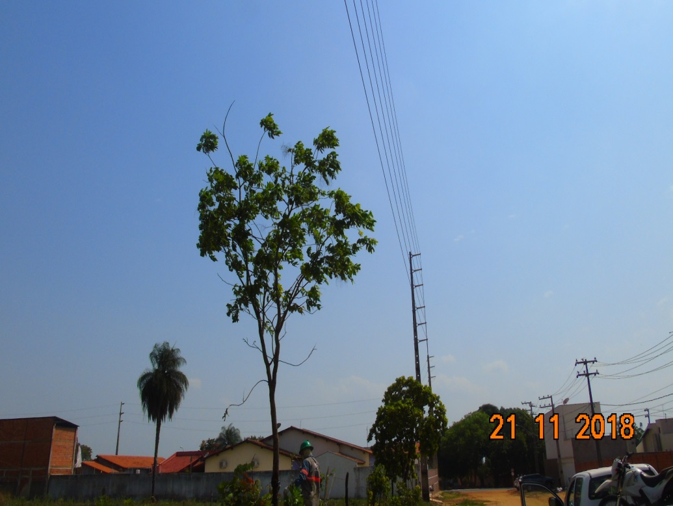 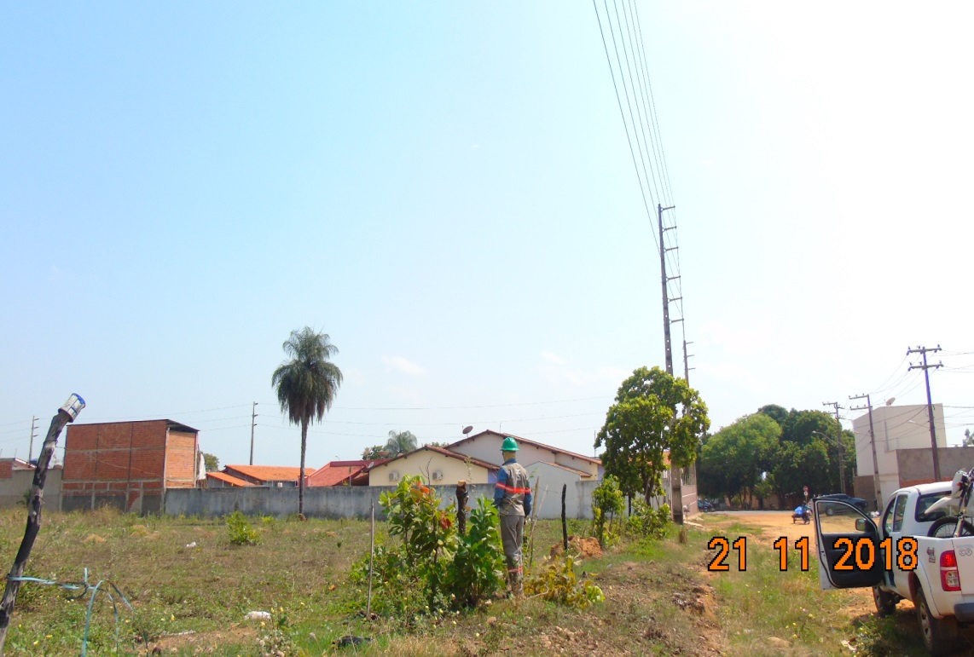 |  |  |  |  | Evidência da Execução
Item | Descrição do Defeito |  | CÓD. Defeito |  | N° Estrutura | Fase(s) | Prioridade | Fonte/Carga | Ação | Observações

9 | ÁRV. DENTRO DA FAIXA-DIST. CONDUT. > 1,5M |  | AF01 |  | LPS-66/2 | AB | P2 | CARGA | PODAR ÁRVORE | 0
REG.3 | Registro Cenário - Antes |  |  |  | REG.4 | Registro Cenário - Depois
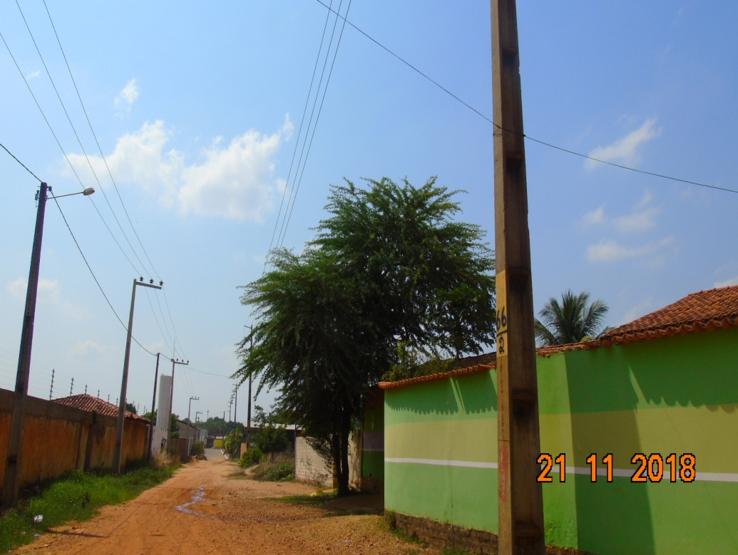 |  |  |  |  | Evidência da Execução
Item | Descrição do Defeito |  | CÓD. Defeito |  | N° Estrutura | Fase(s) | Prioridade | Fonte/Carga | Ação | Observações

10 | POSTE C/ FERRAGEM EXPOSTA F1/F2 |  | ES21 |  | YS1-64/5 | ABC | A | CARGA | ELIMINAR OXIDAÇÃO, TROCAR / RECUPERAR POSTE | 0
REG.5 | Registro Cenário - Antes |  |  |  | REG.6 | Registro Cenário - Depois
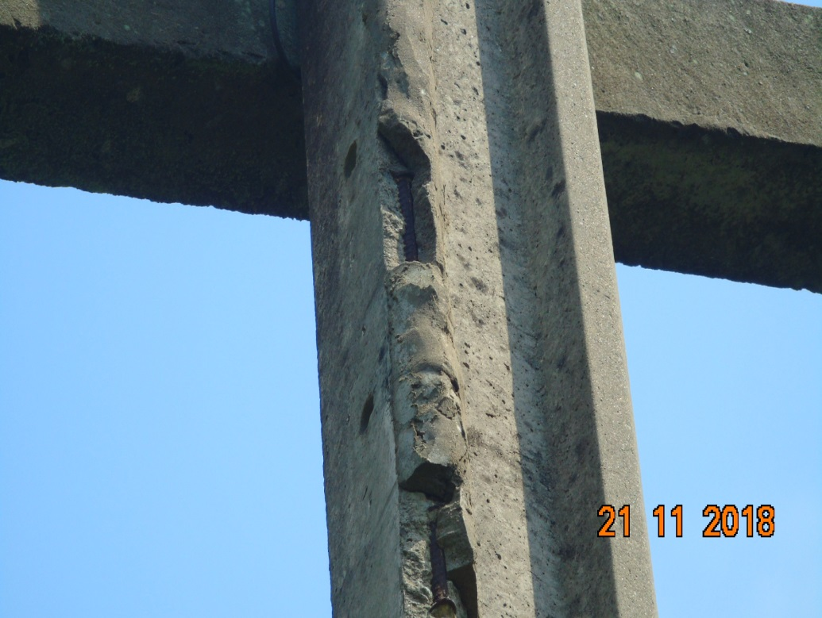 |  |  |  |  | Evidência da Execução
Item | Descrição do Defeito |  | CÓD. Defeito |  | N° Estrutura | Fase(s) | Prioridade | Fonte/Carga | Ação | Observações

11 | MUITO CHAMUSCADO - POLIMÉRICO |  | IS16 |  | YS1-64/5 | AC | P2 | CARGA | SUBSTITUIR ISOLADOR | 0
REG.7 | Registro Cenário - Antes |  |  |  | REG.8 | Registro Cenário - Depois
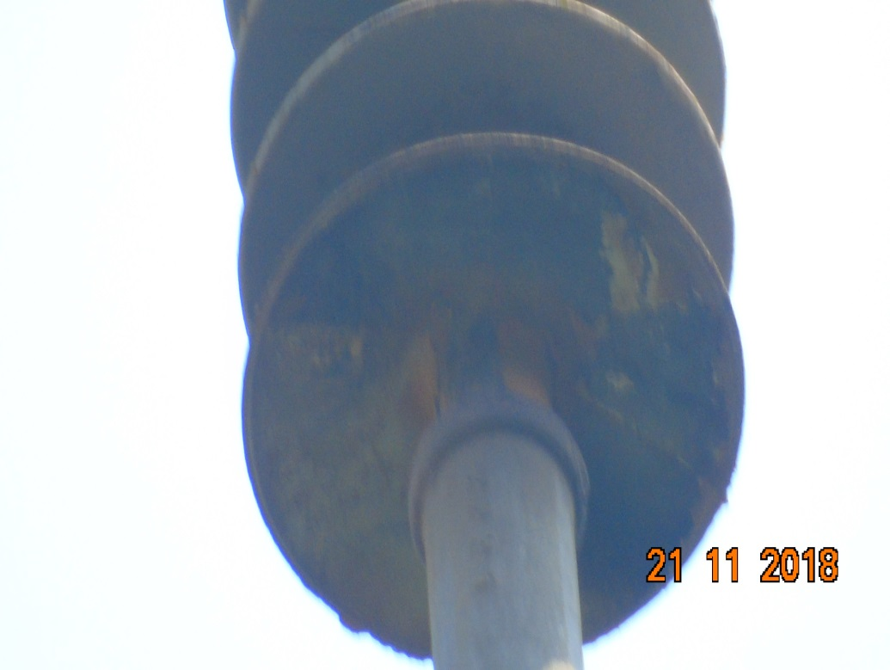 |  |  |  |  | Evidência da Execução
Item | Descrição do Defeito |  | CÓD. Defeito |  | N° Estrutura | Fase(s) | Prioridade | Fonte/Carga | Ação | Observações

12 | MUITO CHAMUSCADO - POLIMÉRICO |  | IS16 |  | YS1-58/1 | B | P2 | CARGA | SUBSTITUIR ISOLADOR | 0
REG.9 | Registro Cenário - Antes |  |  |  | REG.10 | Registro Cenário - Depois
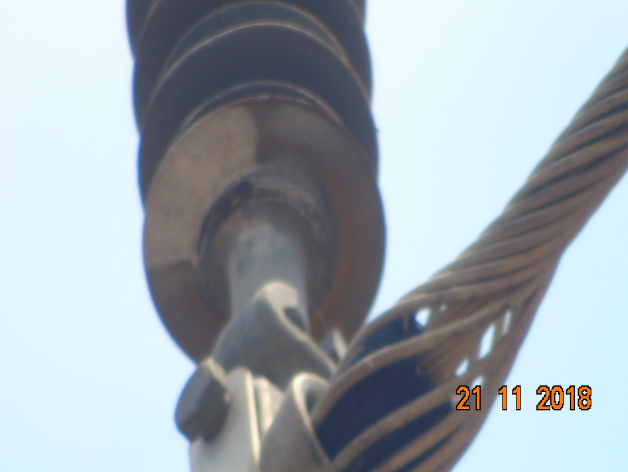 |  |  |  |  | Evidência da Execução
Item | Descrição do Defeito |  | CÓD. Defeito |  | N° Estrutura | Fase(s) | Prioridade | Fonte/Carga | Ação | Observações

13 | ÁRV. DENTRO DA FAIXA-DIST. CONDUT. > 1,5M |  | AF01 |  | YS1-57/4 | C | P2 | CARGA | PODAR ÁRVORE | 0
REG.11 | Registro Cenário - Antes |  |  |  | REG.12 | Registro Cenário - Depois
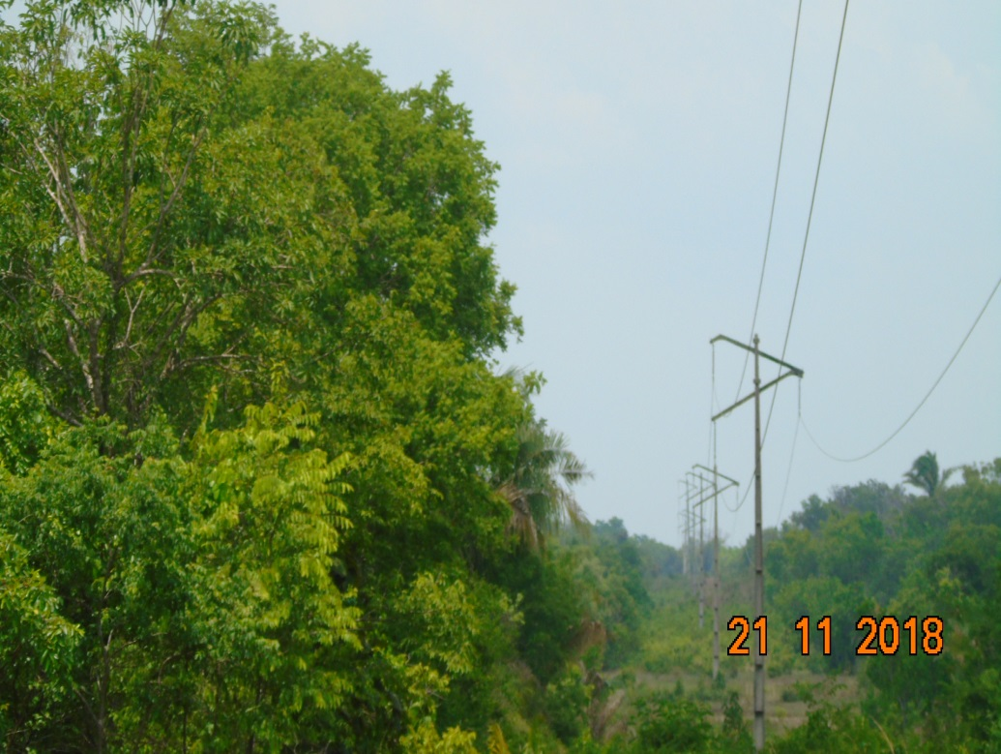 |  |  |  |  | Evidência da Execução
Item | Descrição do Defeito |  | CÓD. Defeito |  | N° Estrutura | Fase(s) | Prioridade | Fonte/Carga | Ação | Observações

16 | ÁRV. DENTRO DA FAIXA-DIST. CONDUT. > 1,5M |  | AF01 |  | YS1-2/2 | B | P2 | CARGA | PODAR ÁRVORE | 0
REG.13 | Registro Cenário - Antes |  |  |  | REG.14 | Registro Cenário - Depois
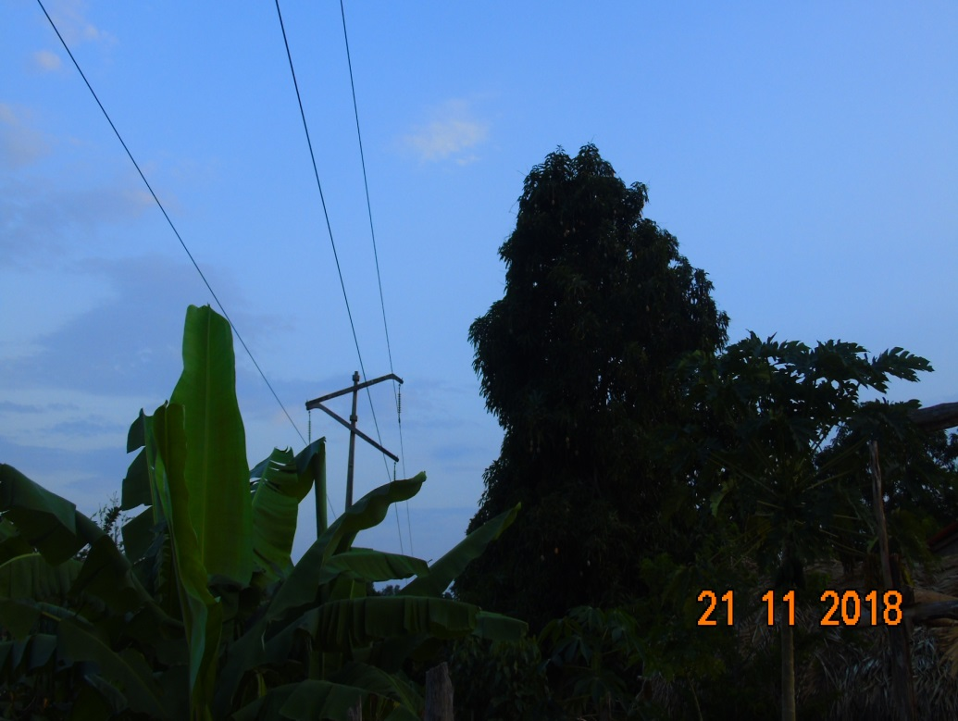 |  |  |  |  | Evidência da Execução
Item | Descrição do Defeito |  | CÓD. Defeito |  | N° Estrutura | Fase(s) | Prioridade | Fonte/Carga | Ação | Observações

17 | ÁRV. DENTRO DA FAIXA-DIST. CONDUT. > 1,5M |  | AF01 |  | YS1-26/2 | AC | P2 | CARGA | PODAR ÁRVORE | 0
REG.15 | Registro Cenário - Antes |  |  |  | REG.16 | Registro Cenário - Depois
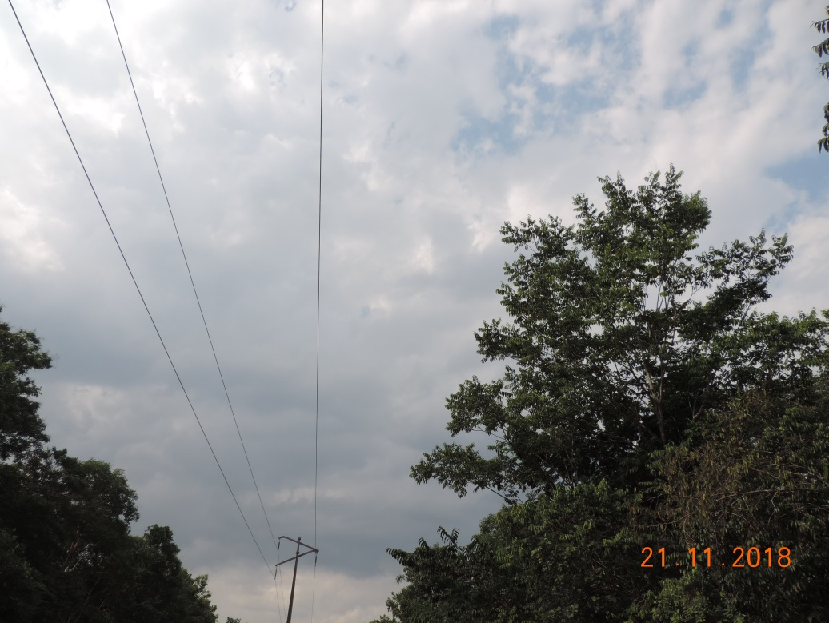 |  |  |  |  | Evidência da Execução
Item | Descrição do Defeito |  | CÓD. Defeito |  | N° Estrutura | Fase(s) | Prioridade | Fonte/Carga | Ação | Observações

18 | POUCO CHAMUSCADO - POLIMÉRICO |  | IS17 |  | YS1-25/1 | AB | A | CARGA | SUBSTITUIR ISOLADOR | 0
REG.17 | Registro Cenário - Antes |  |  |  | REG.18 | Registro Cenário - Depois
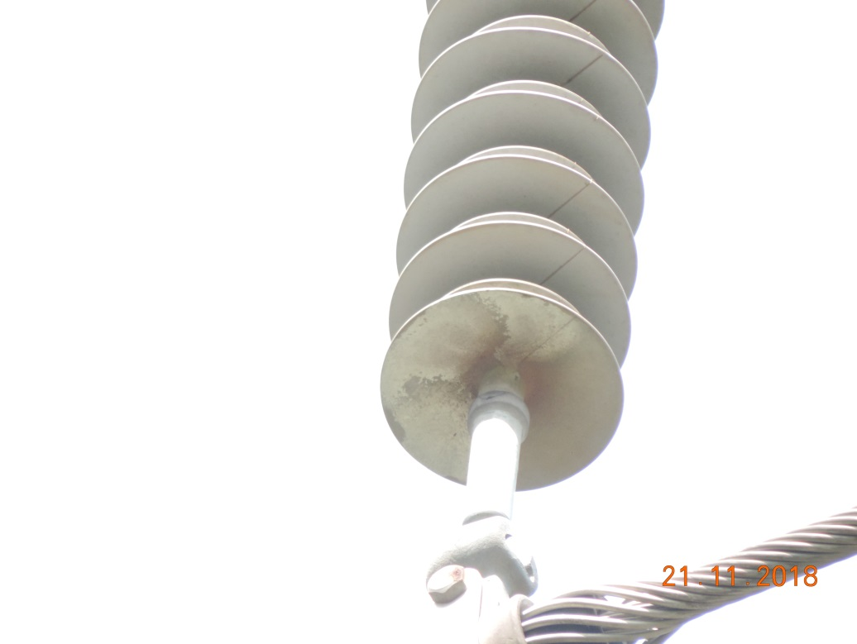 |  |  |  |  | Evidência da Execução
Item | Descrição do Defeito |  | CÓD. Defeito |  | N° Estrutura | Fase(s) | Prioridade | Fonte/Carga | Ação | Observações

19 | POSTE C/ INCLINAÇÃO LEVE |  | ES24 |  | YS1-15/5 | ABC | A | CARGA | APRUMAR POSTE | 0
REG.19 | Registro Cenário - Antes |  |  |  | REG.20 | Registro Cenário - Depois
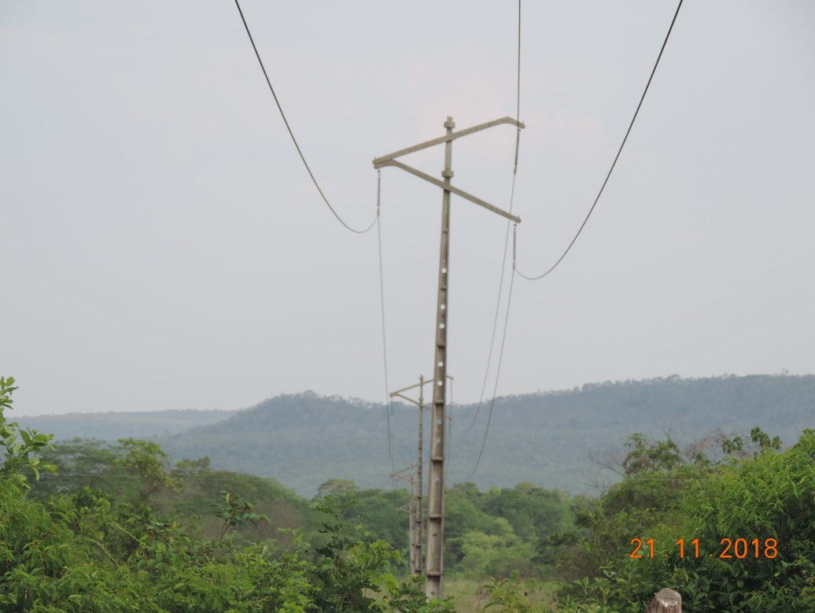 |  |  |  |  | Evidência da Execução

